Лист1
 |  |  | Магазин «Бисер, Бусинка, Страз» чешский бисер оптом, с доставкой по России http://biser-businka-strass-18.com http://okeanbusin.ru |  |  |  | опт: +7 499 157-6590 опт: +7 499 157-3151 заказ отправлять на адрес: optotdel18@yandex.ru
 |  |  |  |  |  |  |  |  | сумма заказа:
 |  |  |  |  |  |  |  |  | 0.00
Бланк-заказа: |  |  | Наборы для творчества - новогодние украшения |  |  |  |  |  | 140
ФИО, организация, адрес: |  |  |  |  |  |  |  |  | 73
Контактный телефон:

Изображение | № магазина | Артикул | Цвет | Размеры | Упаковка | Цена, $ | Наличие | количество заказа
Шары
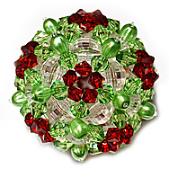 |  | № 3 | Маков цвет | 8 см | комплект для изготовления: бусины, леска, схема | 4.07
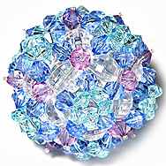 |  | № 5 | Голубой шарик | 8 см | комплект для изготовления: бусины, леска, схема | 4.07
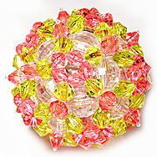 |  | № 6 | Розовый шарик | 8 см | комплект для изготовления: бусины, леска, схема | 4.07
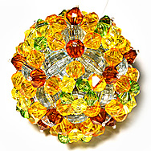 |  | № 7 | Янтарная капля | 8 см | комплект для изготовления: бусины, леска, схема | 4.07
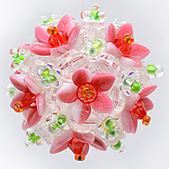 |  | № 8 | Яблоневый цвет | 6 см | комплект для изготовления: бусины, леска, схема | 4.07
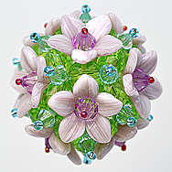 |  | № 9 | Гиацинты | 6,5 см | комплект для изготовления: бусины, леска, схема | 4.75
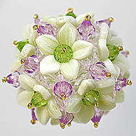 |  | № 10 | Подснежники | 6,5 см | комплект для изготовления: бусины, леска, схема | 4.75
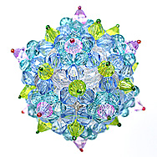 |  | № 11 | Незабудки | 8 см | комплект для изготовления: бусины, леска, схема | 4.07
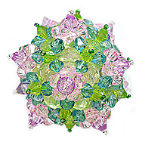 |  | № 12 | Фрезия | 8 см | комплект для изготовления: бусины, леска, схема | 4.07
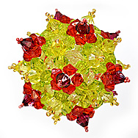 |  | № 13 | Гладиолусы | 8 см | комплект для изготовления: бусины, леска, схема | 4.07
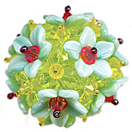 |  | № 14 | Нарциссы | 6,5 см | комплект для изготовления: бусины, леска, схема | 4.07
Цветы
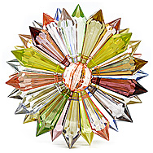 |  | № 1 | Цветок василёк | 7.5 см | комплект для изготовления: бусины, леска, схема | 2.04
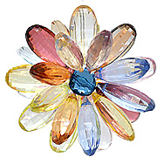 |  | № 2 | Ромашка | 7 см | комплект для изготовления: бусины, леска, схема | 1.63
Снежинки
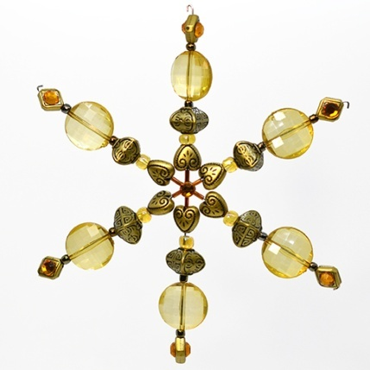 |  | № 1 | Снежинка золотистая | 15 см | В набор входит: каркас, набор бусин, схема | 2.71
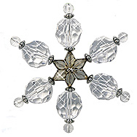 |  | № 2 | Снежинка ледяная | 12 см | В набор входит: каркас, набор бусин, схема | 2.71
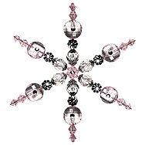 |  | № 3 | Снежинка розовая | 15 см | В набор входит: каркас, набор бусин, схема | 2.71
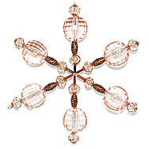 |  | № 4 | Снежинка персиковая | 12 см | В набор входит: каркас, набор бусин, схема | 2.71
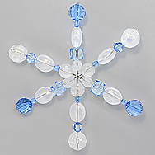 |  | № 5 | Снежинка золотисто-голубая | 15 см | В набор входит: каркас, набор бусин, схема | 2.71
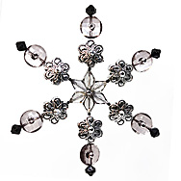 |  | № 6 | Снежинка готическая | 15 см | В набор входит: каркас, набор бусин, схема | 2.71
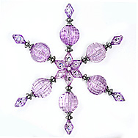 |  | № 7 | Снежинка сиреневая | 15 см | В набор входит: каркас, набор бусин, схема | 2.71
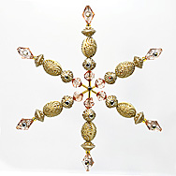 |  | № 9 | Снежинка бежевая | 15 см | В набор входит: каркас, набор бусин, схема | 2.71
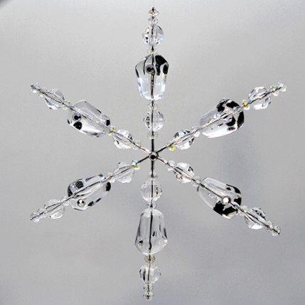 |  | № 10 | Снежинка ледяная | 15 см | В набор входит: каркас, набор бусин, схема | 2.71
Проволочные каркас для создания снежинки
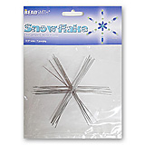 |  | Снежинка малая WS-4 Fire Snowflake | проволочный каркас, сталь | Ø луча - 114 мм | 7 шт. / упаковка | 4.34
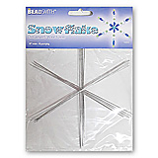 |  | Снежинка большая WS-6 Fire Snowflake | проволочный каркас, сталь | Ø луча - 153 мм | 6 шт. / упаковка | 4.21
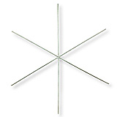 |  | Снежинка малая WS-4 Fire Snowflake | проволочный каркас, сталь | Ø луча - 114 мм | 1 шт. | 1.02
 |  | Снежинка большая WS-6 Fire Snowflake | проволочный каркас, сталь | Ø луча - 153 мм | 1 шт. | 1.02
Наборы для творчества из бисера и бусин
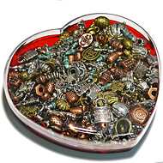 |  | _ | микс металлизирован-ных бусин | 155,5x141,5x39 мм | вес 320 гр. | 7.60
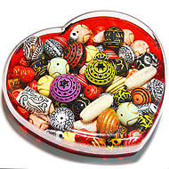 |  | _ | микс декоративных бусин | 155,5x141,5x39 мм | вес 320 гр. | 7.60
 |  | Набор № 1 | желтый | 15,5х5,3х17 мм | Бисер и бусины в пластиковом контейнере | 5.43
 |  | Набор № 2 | синий | 15,5х5,3х17 мм | Бисер и бусины в пластиковом контейнере | 5.43
 |  | Набор № 3 | черный/белый | 15,5х5,3х17 мм | Бисер и бусины в пластиковом контейнере | 5.43
 |  | Набор № 4 | красный | 15,5х5,3х17 мм | Бисер и бусины в пластиковом контейнере | 5.43
 |  | Набор № 5 | розовый | 15,5х5,3х17 мм | Бисер и бусины в пластиковом контейнере | 5.43
 |  | Набор № 6 | зеленый | 15,5х5,3х17 мм | Бисер и бусины в пластиковом контейнере | 5.43
 |  | Набор № 7 | сиреневый | 15,5х5,3х17 мм | Бисер и бусины в пластиковом контейнере | 5.43

сумма заказа: |  |  |  |  |  |  |  | 0.00

